상품제안서
나빌레라 쓰리세븐 라운드 6종 자개에디션 (문자) | 상품코드: S41155

 |  |  |  |  |  |  | 02-713-8555 | www.synergygift.co.kr
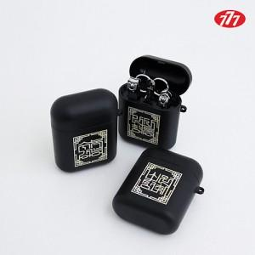

【상세/제작정보】

【인쇄/포장옵션】 | 레이저 / 포장지포장

【공급단가】 | 수량 | 50~ | 100~ | 500~ | 1,000~ | 3,000~
*VAT별도 | 단가 | 13,750원 | 13,420원 | 13,090원 | 12,540원 | 12,100원

【상품 URL】 | https://www.synergygift.co.kr:443/src/goods_detail.php?gdno=41155

